Лист 1
Прайс-лист
МИР ПРЯЖИ

В валюте: руб. (курс 1).
Цены указаны на 07.08.2020

№ | Номенклатура/ Характеристика номенклатуры | Описание | Изображение | Артикул | Цена | Ед. | Остаток | Ссылка на сайт
 | Набор для вышивания Чаривна Мить РТ-302 | Набор для вышивания Чаривна Мить РТ-302 | 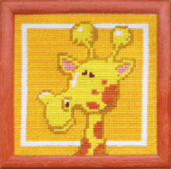 | РТ-302 | 122.01 |  |  | Изображение
 | Набор для вышивания Чаривна Мить РТ-302 |  |  |  | 122.01 | шт | 1 | Изображение
 | Набор для вышивания Чаривна Мить РТ-303 | Набор для вышивания Чаривна Мить РТ-303 | 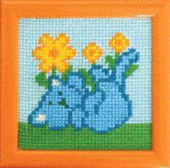 | РТ-303 | 108.78 |  |  | Изображение
 | Набор для вышивания Чаривна Мить РТ-303 |  |  |  | 108.78 | шт | 1 | Изображение
 | Набор для вышивания Чаривна Мить РТ-305 | Набор для вышивания Чаривна Мить РТ-305 | 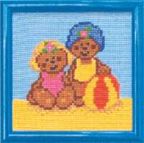 | РТ-305 | 153.39 |  |  | Изображение
 | Набор для вышивания Чаривна Мить РТ-305 |  |  |  | 153.39 | шт | 2 | Изображение
 | Набор для вышивания Чаривна Мить РТ-311 | Набор для вышивания Чаривна Мить РТ-311 | 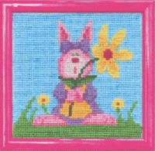 | РТ-311 | 122.01 |  |  | Изображение
 | Набор для вышивания Чаривна Мить РТ-311 |  |  |  | 122.01 | шт | 2 | Изображение
 | Набор для вышивания Чаривна Мить РТ-312 | Набор для вышивания Чаривна Мить РТ-312 | 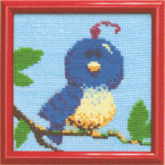 | РТ-312 | 153.39 |  |  | Изображение
 | Набор для вышивания Чаривна Мить РТ-312 |  |  |  | 153.39 | шт | 1 | Изображение
 | Набор для вышивания Чаривна Мить РТ-316 | Набор для вышивания Чаривна Мить РТ-316 | 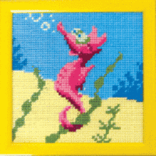 | РТ-316 | 122.01 |  |  | Изображение
 | Набор для вышивания Чаривна Мить РТ-316 |  |  |  | 122.01 | шт | 1 | Изображение

